改定されたシート
手 順 書
 |  |  |  | 管理番号 |  |  | 頁
型 名 |  |  |  | 工程番号 |  | －
作業内容 | PCB改定

START

設計変更部品
登録あり？
 |  |  | YES
 |  |  |  |  | 設計変更指示書に記載の設計変更部品が
 |  |  |  |  | DGSへ登録されているか確認します。
 |  | NO

DGSへ
パーツデータ登録
 |  |  |  |  | 設計変更部品のパーツデータを作成します。
 |  |  |  |  | ➡パーツデータ作成

量産品基板の
複製作成
 |  |  |  |  | 前回の量産品PCBを流用します。
 |  |  |  |  | ➡改定番号確認、PCB流用作成

基板データ編集
 |  |  |  |  | 変更品目リスト部品の追加／削除／変更を行います。
 |  |  |  |  | ➡PCB編集、CSV出力

PLMと比較して
差分確認
 |  |  |  |  | PLM（M-BOM）部品表と基板データを比較します。
 |  |  |  |  | ➡PLM照合

差分なし
 |  |  | NO

 |  | YES

ジョブデータ作成
 |  |  |  |  | 提出用ジョブデータの作成を行います。
 |  |  |  |  | ➡ジョブ作成、SD作成

ソフト登録
 |  |  |  |  | 基板データ、配列データ、ジョブデータをPLMに登録します。
 |  |  |  |  | ➡ソフト登録手順は別紙参照

END

通常(例)
手 順 書
 |  |  |  |  |  |  | 管理番号 |  | 頁
型 名 |  |  |  |  |  |  | 工程番号 | －
作業内容 |  |  |  | マウントデータ作成

1．新たに作成するマウントデータ名を決めます。
 | 今回の基板図番のハイフン以降を参考に、\\nksv250\富岡（株）_実装\実装技術\mount_da\ 内の
 | ファイルと被らないマウントデータ名を作成します。
 | 例 |  | 基板図番 |  |  | マウントデータ名
 |  |  | ****-912345 |  | ⇒ | 912345_00
 |  |  | ****-912345A |  | ⇒ | 912345_a0
 | 基板図番のハイフン以降が同じであった場合、マウントデータ名の最後の数字を”+1”してください。

2．以下のフォルダへAWメーカから納入されたマウントデータを保存します。
 | \\nksv250\富岡（株）_実装\実装技術\##個人フォルダ##\共有フォルダ\実装プログラム\
 |  | マウントデータ\マウントデータ格納\

3．下記ルールに従い、保存したマウントデータのファイル名を変更します。
 | b.txt ： 部品面 ※Pn、RA
 | h.txt ： はんだ面 ※P1、RB
 | bh.txt ： 部品面 + はんだ面

4．マウントデータ生成DBを開きます。
 | \\nksv250\富岡（株）_実装\実装技術\##個人フォルダ##\共有フォルダ\実装プログラム\
 | マウントデータ\マウントデータ比較_生成.accdb

5．下記ルールに従い、指定されたマクロを実行します。
 | 片面ごとのデータ（h.txt、b.txt）がある場合 ⇒ マクロ”片面”を実行
 | 片面のみデータ（b.txtまたはh.txt）の場合 ⇒ マクロ”片面RAのみ”を実行
 | 両面入っているデータ（bh.txt）の場合 ⇒ マクロ”両面”を実行
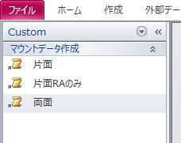

 | 実行中の確認メッセージについては、全て「はい」を選択します。

6．”基板名を入力”ウィンドウが表示されましたら、マウントデータ名を入力します。

7．”マウントデータ名”ウィンドウが表示されましたら、デフォルト文字列を残し、マウントデータ名を追記します。

8．以下のフォルダにファイルが作成されていれば完了です。
 | \\nksv250\富岡（株）_実装\実装技術\mount_da\

一ページ以上(例)
手 順 書
 |  |  |  |  |  |  | 管理番号 |  | 頁
型 名 |  |  |  |  |  |  | 工程番号 | －
作業内容 |  |  |  |  | PCB新規作成

1．アプリケーションランチャーの「PCB一覧」をクリックします。


2．CADデータの取り込みを行います。

 | 2-1．ツールバーの「CAD/BOMインポート」をクリックします。

 | 2-2．CADマクロを選択します。
 |  |  | P1面：「_P1_sis2」
 |  |  | Pn面：「_Pn_sis2」


 | 2-3．CADファイル名で［…］をクリックし、DGS実装マウントデータを選択します。
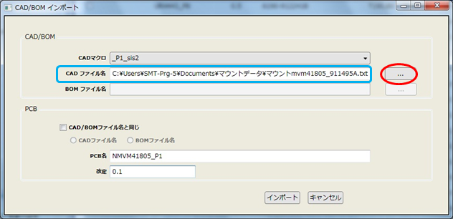

作業内容 |  |  |  |  | PCB新規作成

 | 2-4．PCB名を入力します。※UR/UT後のハイフンはつけないでください。
 |  |  | P1面：「N + 型式 + _P1」
 |  |  | Pn面：「N + 型式 + _Pn」
 |  |  | 例）UR-1234-01 なら 「NUR1234-01_P1」 とします。

 | 2-5．改定にPCB改定番号確認で控えた番号を入力し、「インポート」をクリックします。

 | 2-6．CADデータのインポートが完了すると取り込み結果画面が表示されます。
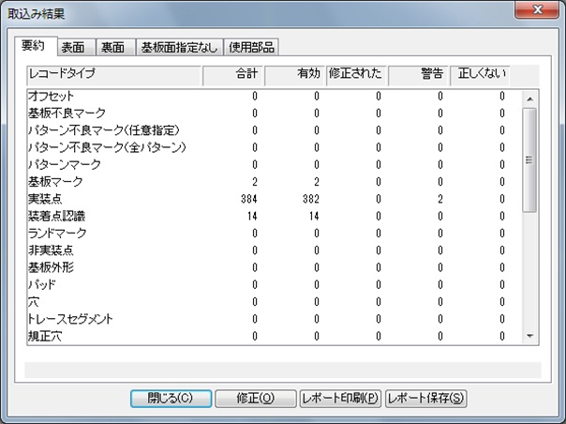

作業内容 |  |  |  |  | PCB新規作成

 |  |  | 警告がある場合は、「修正」をクリックし内容を確認してください。
 |  |  | ※「MASKが部品データベースに見つかりません」は、MASKに部品は割り当たらないのでそのままでOK。
 |  |  | ※KOBETSUマークの「実装点が見つかりません」は、未実装部品の個別マークであるため、そのままでOK。
 |  |  |  | インポートファイルから未実装部品は削除されているが、KOBETSUマークは残ってしまうためです。
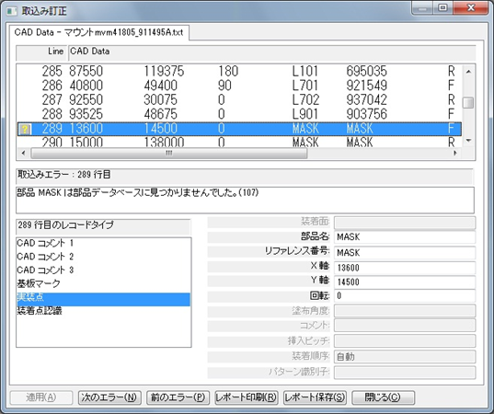

 | 2-7．取り込み結果画面を閉じるとPCB画面が表示されます。


作業内容 |  |  |  |  | PCB新規作成

3．基板情報を入力します。

 | 3-1．メニューバーの「変更」→「PCBファイル情報編集」をクリックします。
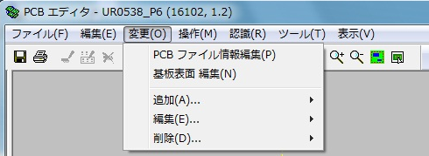

 | 3-2．説明に基板名を入力して「OK」をクリックします。


 | 3-3．メニューバーの「変更」→「基板表面編集」をクリックします。

 | 3-4．基板タブの「基板データを追加」をクリックし、基板データを入力します。


 |  |  | 上：基板加工図の Y
 |  |  | 右：基板加工図の X
 |  |  | 基板厚み：基板加工図の t
 |  |  | ※下、左は「0」固定です。

作業内容 |  |  |  |  | PCB新規作成

 |  |  | 下記条件時にキャリアプレートを使用することがあります。
 |  |  |  | 1) フレキシブル基板
 |  |  |  | 2) 0.8mm未満のリジット・フレキ基板
 |  |  |  | 3) 0.8mm未満のリジット基板
 |  |  |  | いずれかの条件該当時は、実装技術二係へキャリア使用有無をご確認ください。

 |  |  | キャリアプレート情報は下記フォルダで確認します。
 |  |  |  | \\nksv250\富岡（株）_実装\実装技術\Dmrﾃﾞｰﾀ\治具図面\リフロー粘着キャリア

 |  |  | キャリアプレート使用時の入力ルールは以下になります。

 |  |  | 上：基板（0，0）からキャリアプレートの上端までの値
 |  |  | 下：基板（0，0）からキャリアプレートの下端までの値（マイナスで入力）
 |  |  | 左：基板（0，0）からキャリアプレートの左端までの値（マイナスで入力）
 |  |  | 右：基板（0，0）からキャリアプレートの右端までの値
 |  |  | 基板厚み：キャリアプレート単体の厚み

 |  |  | □キャリア使用 にチェックを入れる
 |  |  | 高さ：キャリアプレートから基板上面までの高さ

 |  |  | 入力例）


4．基板認識マークを設定します。

 | 4-1．基板認識マーク（▲）をダブルクリックします。

作業内容 |  |  |  |  | PCB新規作成

 | 4-2．基板認識マークタブのテンプレートを「SIKAKU」に変更し、「OK」をクリックします。
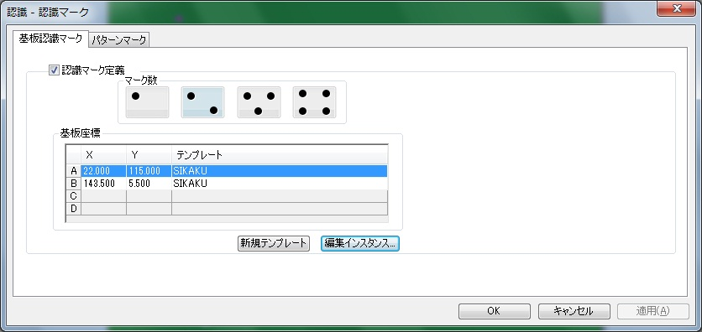

 |  |  | 以下のメッセージが表示されたら「OK」をクリックします。

5．実装点の個別認識マークを設定します。
 |  | ※自動登録する設定になっておりますが、確認のために何点かご確認ください。

 | 5-1．個別認識マークの付いた部品をダブルクリックします。

 | 5-2．装着点認識タブのマークテンプレートを「SIKAKU」に変更し、「OK」をクリックします。
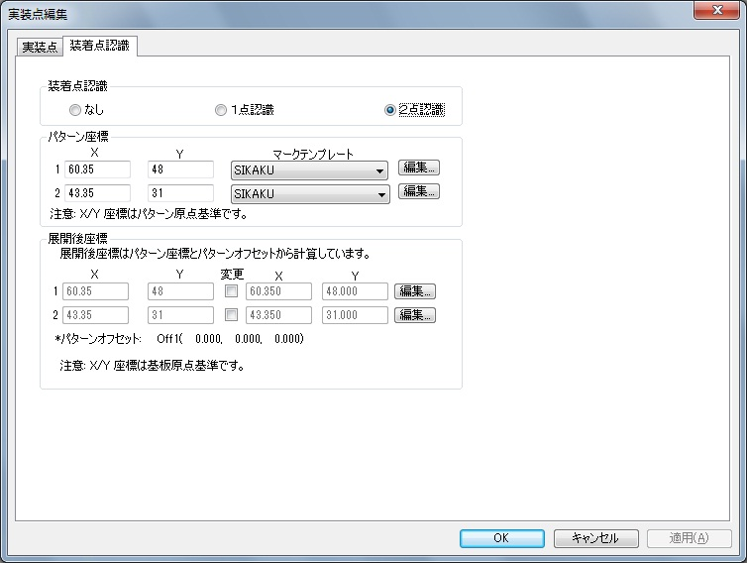

作業内容 |  |  |  |  | PCB新規作成

6．マスクターゲットマーク座標を確認します。

 | 6-1．マスクターゲットマークをダブルクリックします。

 | 6-2．X／Y座標を試作指示書へ記載します。
 |  |  | Xの小さいターゲットマークから記載してください。

 | 6-3．マスクターゲットマークを削除します。

7．「ファイル」→「保存」をクリックして、PCBファイルを保存します。
 |  | ※基板サイズの入力、基板認識マーク／個別認識マークの設定が完了していないと保存できません。

8．多面取りが「2」以上の場合にステップ＆リピート設定を行います。
 |  | ※パターンオフセットが複数ある場合は、パターンタイプ作成を実施してからパターンオフセット適用をしてください。

 | 8-1．「変更」→「追加」→「パターンオフセット」をクリックします。
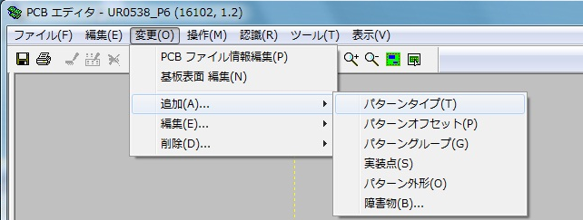

 | 8-2．各項目を入力し、「OK」をクリックします。


 |  |  | X：右（＋）または左（－）方向にセットする値
 |  |  | Y：上（＋）または下（－）方向にセットする値
 |  |  | 角度：オフセットパターンの回転角度（スライドなら0°）
 |  |  | リファレンス番号：複製したパターンの名称 例）P-Off1
 |  |  | パターングループ：複製する元のパターングループ

作業内容 |  |  |  |  | PCB新規作成

 |  |  | 複製件数が多い場合は、以下の方法で作成すると効率的です。
 |  |  |  | 1）X「0」，Y「0」に指定する。
 |  |  |  | 2）リファレンス番号を指定する。
 |  |  |  |  |  | ※末尾に数字が自動でつくので、P-Offのようにするとよい。
 |  |  |  | 3）複製件数を、Xカウント，Yカウントに入力する。
 |  |  |  | 4）複製間隔を、Xピッチ，Yピッチに入力する。
 |  |  |  | 5）「OK」をクリックして複製パターンを作成する。
 |  |  |  |  |  | ※重複メッセージが表示されるが、OKとする。
 |  |  |  | 6）マスタと重複するオフセット（0，0）の複製パターンを削除する。

9．未登録パーツデータを作成します。
 |  | MASKを除く●シンボルが未登録パーツになります。
 |  | 「パーツデータ作成」を参考に作成してください。

10．部品の配置位置／向き／極性、パターンオフセット位置を確認します。

 | 10-1．印刷ボタンをクリックして印刷します。
 |  |  | 照合するシルク図と同じ用紙のサイズで印刷してください。

 | 10-2．印刷図面とシルク図面と重ねて、部品の配置位置／向き／極性、パターンオフセット位置を確認します。
 |  |  | 印刷図面で向き／極性が分かりにくいものは、DGS画面で確認してください。

 | 10-3．部品の配置位置がシルク図から大きくずれているとき

 |  | 10-3-1．実装マウントデータ作成時のオフセット抽出情報を確認し、記載があればその値を適用します。
 |  |  |  |  | ※値を適用しても一致しない場合は、シルク図と照らし合わせ再調整してください。

 |  | 10-3-2．オフセット抽出情報に記載がない場合は、シルク図と照らし合わせ調整します。

 |  | 10-3-3．変更前と変更後の座標を控えます。
 |  |  |  |  | ※指示書へ座標変更値を添付します。

 | 10-4．部品の向き・極性がシルク図と違うとき

 |  | 10-4-1．『PADの0度配置』と『部品の0度配置』を確認します。
 |  |  |  |  | ※PADの0度配置は、PAD図面にて確認してください。
 |  |  |  |  | ※部品の0度配置は、部品仕様書の梱包仕様にて確認してください。

 |  | 10-4-2．PADと部品の0度配置が異なっていた場合、部品を何度回転させればPADに合うか確認して、
 |  |  |  |  | シルク図に合う正しい角度に修正してください。
 |  |  |  |  | マウントデータ作成DBの補正角度が正しくないことが原因です。※補正確認で気づかない場合があります。
 |  |  |  |  | その際は、マウントデータ作成DBの補正角度を正しい回転角度（補正角度）に修正してください。

 |  | 10-4-4．PADと部品の0度配置が合っていた場合、マウントデータの角度間違いとなりますので、マウントデータを
 |  |  |  |  | 修正してください。
 |  |  |  |  | ※AWメーカで修正対応できる場合は、修正を依頼してください。
 |  |  |  |  |  | マウントデータ再納品の際は、実技用マウントデータの再作成を行ってください。

 | 10-5．パターンオフセット位置がシルク図と違うとき

 |  | 10-5-1．パターンオフセット量を再確認してください。
 |  |  |  |  | ※異なるパターンオフセット量の場合、パターンタイプを追加作成してオフセットを設定してください。

作業内容 |  |  |  |  | PCB新規作成

11．下受けピン設定を行います。
 |  | 先行印刷面、後続印刷面で設定方法が異なりますので、それぞれの手順を参照してください。
 |  | なお、先行面／後続面についてはマウンタ手順書で確認してください。
 |  | マウンタ手順書がない場合は、P1を先行印刷面として設定してください。
 |  | ※基板サイズ68mm以下は下受けピン設定は不要となります。

 | 先行印刷面の場合：
 | 11-1．「ツール」→「下受けピン」をクリックします。

 | 11-2．機種「NPM-W2（シングル）」にします。

 | 11-3．下受けピン設置個所で右クリック→「下受けピン追加」をクリックします。
 |  |  | ピン設定可能エリア内（網掛けなし部分）にバランスよく3～6ピン追加します。（最大６ピン）
 |  |  | ※先行印刷面設定時は、反対面に部品がありませんので、部品の場所でも大丈夫です。
 |  |  | ※ピン設定可能エリアに下受けピンの中心があれば設置可能です。
 |  |  |  | ただし、配置場所によってはジョブ作成時にエラーとなる場合がありますので、その際は再設定してください。

 | 11-4．追加したピン座標の小数点以下を削除します。

 | 11-5．「OK」をクリックし、下受けピン設定を終了します。

 | 後続印刷面の場合：
 |  | ※既に反対面が設定されている場合は、画面上部の「下受けピン面」を選択してください。
 | 11-1．「ツール」→「下受けピン」をクリックします。

作業内容 |  |  |  |  | PCB新規作成

 | 11-2．機種「NPM-W2（シングル）」にします。

 | 11-3．下受けピン面イメージの情報源を「PCB」に変更します。

 | 11-4．PCBの［…］をクリックし、反対面のPCBを選択します。

 | 11-5．「読込」をクリックします。

 | 11-6．下受けピン設置個所で右クリック→「下受けピン追加」をクリックします。
 |  |  | 下受けピン面の部品に干渉しないようにピンをバランスよく3~6ピン追加します。（最大６ピン）
 |  |  | ※ピン設定可能エリアに下受けピンの中心があれば設置可能です。
 |  |  |  | ただし、配置場所によってはジョブ作成時にエラーとなる場合がありますので、その際は再設定してください。
 |  |  | 注意：内側円に部品が干渉しないように配置してください。
 |  |  |  |  |  | 外側円には部品が入ってもOKです。ただし、6mm未満の部品に限ります。

 | 11-7．追加したピン座標の小数点以下を削除します。

 | 11-8．「OK」をクリックし、下受けピン設定を終了します。

12．PCBを保存して、閉じます。

13．Pn面についても手順2~12を実施してください。

14．PCB新規作成は完了です。

その他
手 順 書
 |  |  |  | 管理番号 |  | 頁
型 名 |  |  |  | 工程番号 | －
作業内容 |  |  | その他

■複合基板について
 | 一枚の基板で2品目以上作成する基板を複合基板といいます。

 | この場合、UR-0002、UR-0003のPCBデータ（DGS）は存在しません。
 | DGSではUR-0001のPCBを作成し、PLMのUR-0002＆UR-0003と部品照合を行います。

 | 部品表は以下のようになります。
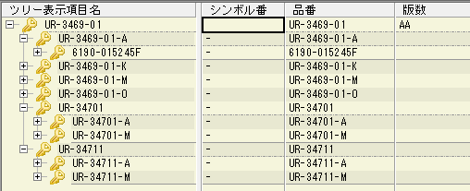

■共通ソフトについて
 | 異なる品目（UR/UT）に対し、共通の半成品プログラムが使用されることがあります。
 | （共通半成品あり）
 | この場合、ひとつの半成品プログラムを修正すればいいです。

 | 部品表は下記のような表示になっております。

■半成（はんなり）品について
 | 生産一課（SMT）で生産した基板を半成品と呼びます。
 | 半成品については、URSないしUTSでBOM管理されています。
 | UT/URは指図指定で部品表更新されますが、URS/UTSはBOSS送信で部品表更新されます。

作業内容 |  |  | その他

■サーマルパッドについて
 | サーマルパッドとは熱を加える特殊なパッドを言いますが、実装プログラムでは少し用途が異なります。
 | 実装プログラムでは、スルーホールに挿入された端子のはんだ付け状態を反対面から確認するために
 | 対象のスルーホールをサーマルパッドと呼びます。（形が似ているのでそう呼んでいる。）

 | PAD図面のTH（スルーホール）が対象となります。
 | *NTH（ノンスルーホール）は、はんだ付けしないので対象外になります。

 | このスルーホールを実装反対面から確認することで、ハンダ量が規定に準じているか判断できます。
 | もしハンダ量が規定以下であれば「追い半田」が必要になるため、サーマルパッドの指示が必要になります。

■手載せ部品（PLM部品表：4）について
 | パーツデータ作成時に以下の設定にしてください。
 |  | 振り分け対象外：あり
 |  | 梱包仕様：トレイ
 |  | *梱包仕様がリールの場合、部品配膳と生産一課側で調整が必要なため、生産一課に相談してください。

 | なお、手載せ部品はPCBデータに登録します（SMTマウンタ部品と同じ扱い）ので、角度補正必要です。
 | *振り分け対象外とすることで、マウンタには組み込まれない部品となる。

